Лист1
ЦЕНТР ТЕСТИРОВАНИЯ ВСЕРОССИЙСКОГО ФИЗКУЛЬТУРНО-СПОРТИВНОГО КОМПЛЕКСА
«ГОТОВ К ТРУДУ И ОБОРОНЕ» (ГТО)

Протокол выполнения государственных требований к физической подготовленности граждан Российской Федерации№ 2

вид испытания (тест) : |  |  | метание мяча,гранаты |  | дата выполнения: | 20 | ноябрь | 2019 г

№ п/п | Ф.И.О. | ID номер участника | пол | место учебы (работы) | ступень ГТО | нагрудный номер при наличии | результат выполнения | уровень выполнения
1 | Багандалиева Раисат | 15-05-0007597 | жен | Сулейбакентская СОШ | v |  | 22метров | золото
2 | Багандова Патимат М | 15-05-0007599 | жен | Сулейбакентская СОШ | v |  | 10
3 | Багандова Зайнаб | 15-05-0007793 | жен | Сулейбакентская СОШ | v |  | 20 | серебро
4 | Магомедова Патимат | 15-05-0007819 | жен | Сулейбакентская СОШ | v |  | 21 | золото
5 | Багандова Марзият | 15-05-0007836 | жен | Сулейбакентская СОШ | v |  | 10
6 | Даудова Патимат | 15-05-0007840 | жен | Сулейбакентская СОШ | v |  | 18 | серебро
7 | Садаева Зайнаб | 15-05-0007845 | жен | Сулейбакентская СОШ | v |  | 17 | серебро
8 | Чупанова Таибат | 15-05-0007846 | жен | Сулейбакентская СОШ | v |  | 11
9 | Ахмедова Айшат | 15-05-0008126 | жен | Сулейбакентская СОШ | iv |  | 18 | серебро
10 | Ахмедова Лейла | 15-05-0008128 | жен | Сулейбакентская СОШ | III |  | 23 | золото
11 | Аллабагандова Зарема | 15-05-0008131 | жен | Сулейбакентская СОШ | iv |  | 20 | серебро
12 | Баркаев Руслан | 15-05-0008137 | муж | Сулейбакентская СОШ | iv |  | 28 | бронза
13 | Гаджиев Магомед | 15-05-0008140 | муж | Сулейбакентская СОШ | iv |  | 36 | серебро
14 | Омарова Хадижат | 15-05-0008147 | жен | Сулейбакентская СОШ | iv |  | 11 | серебро
15 | Пулибагандов Магомед | 15-05-0008149 | муж | Сулейбакентская СОШ | iv |  | 34м | серебро
16 | Чупанов Магомед | 15-09-0008162 | муж | Сулейбакентская СОШ | iv |  | 12 | золото
17 | Шахбанов Магомед | 15-05-0008166 | муж | Сулейбакентская СОШ | iv |  | 18 | серебро
18 | Шахбанов Абдулла | 15-05-0008167 | муж | Сулейбакентская СОШ | iv |  | 20 | серебро
19 | Амаева Зайнаб М. | 19-05-0161264 | жен | Сулейбакентская СОШ | iv |  | 10 | серебро
20 | Нурбагандов Магомед | 19-05-016-48-80 | муж | Сулейбакентская СОШ | iv |  | 20 | золото
21 | Шарипов Али-Гаджи | 19-05-0164892 | муж | Сулейбакентская СОШ | iv |  | 20 | серебро
22 | Аллабагандова Зайнаб Каримовна | 15-05-0007978 | жен | Сулейбакентская СОШ | v |  | 11
23 | Багандалиев Ислам Шамильевич | 15-05-0007985 | жен | Сулейбакентская СОШ | v |  | 28 | бронза
24 | Багандалиева Барият Рашидовна | 15-05-0007983 | жен | Сулейбакентская СОШ | v |  | 22 | золото
25 | Багандов Абдулла Исрапилович | 15-05-0007615 | муж | Сулейбакентская СОШ | v |  | 12
26 | Багандов Сида Магомедович | 15-05-0007798 | муж | Сулейбакентская СОШ | v |  | 9
27 | Гаджиева Рукият Багандовна | 15-05-0007986 | жен | Сулейбакентская СОШ | v |  | 23 | золото
28 | Гаджилаалиев Хизри Магомедсаламович | 15-05-0007988 | муж | Сулейбакентская СОШ | v |  | 44 | золото
29 | Магомедов Рабазан Магомедсаламович | 15-05-0007992 | муж | Сулейбакентская СОШ | v |  | 37 | бронза
30 | Магомедова Зайнаб Даводгаджиевна | 15-05-0007990 | жен | Сулейбакентская СОШ | v |  | 19 | бронза
31 | Сулейбанов Багандали Магомедович | 19-05-0160441 | муж | Сулейбакентская СОШ | v |  | 46 | золото
32 | Сулейбанова Сапият Загировна | 15-05-0007996 | жен | Сулейбакентская СОШ | v |  | 19 | серебро
33 | Сулейбанова Хамис Мурсалимовна | 19-05-0159805 | жен | Сулейбакентская СОШ | v |  | 20 | серебро
34 | Чатаева Раисат Рамазановна | 15-05-0007998 | жен | Сулейбакентская СОШ | v |  | 19 | серебро
36 | Шахбанова Марзият Магомедовна | 15-05-0008000 | жен | Сулейбакентская СОШ | v |  | 23 | золото
37 | Аллабагандова Зайнаб Багандалиевна | 15-05-0008213 | жен | Сулейбакентская СОШ | iv |  | 22 | серебро
38 | Аллабагандова Марьям Багандалиевна | 15-05-0008201 | жен | Сулейбакентская СОШ | iv |  | 23 | серебро
39 | Ахмедов Арсен Исламович | 15-05-0007963 | муж | Сулейбакентская СОШ | iv |  | 31 | бронза
40 | Багандалиев Руслан Ахмедович | 15-05-0008206 | муж | Сулейбакентская СОШ | iv |  | 41 | золото
41 | Багандов Магомедрасул Магомедович | 15-05-0008249 | муж | Сулейбакентская СОШ | iv |  | 38 | серебро
42 | Гаджиев Магомед Камаладинович | 15-05-0008281 | муж | Сулейбакентская СОШ | iv |  | 30 | бронза
43 | Гаджиева Патимат Абдуллаевна | 15-05-0008283 | жен | Сулейбакентская СОШ |  |  | 15
44 | Гаджиева Патимат Магомедзагировна | 15-05-0008285 | жен | Сулейбакентская СОШ | iv |  | 22 | серебро
46 | Магомедова Айшат Магомедсаламовна | 15-05-0008293 | жен | Сулейбакентская СОШ | iv |  | 23 | серебро
49 | Сулейбанов Мухтар Загирович | 15-05-0008302 | муж | Сулейбакентская СОШ | iv |  | 37 | серебро
51 | Сурхаев Казим Мирзагаджиевич | 15-05-00083-26 | муж | Сулейбакентская СОШ | iv |  | 41 | золото
54 | Шахбанов Ибрагим Алиевич | 15-05-0008333 | муж | Сулейбакентская СОШ | iv |  | 38 | серебро
55 | Алибагандова Патимат Багандовна | 19-05-0159571 | муж | Сулейбакентская СОШ | iv |  | 28 | золото
56 | Багандов Магомед Ахмедович | 19-05-0159771 | муж | Сулейбакентская СОШ | iv |  | 33 | бронза
57 | Багандов Набибулла Гасангаджиевич | 19-05-0159794 | муж | Сулейбакентская СОШ | iv |  | 32 | бронза
58 | Багандов Омар Гусейниевич | 15-05-0008380 | муж | Сулейбакентская СОШ | iv |  | 37 | серебро
59 | Багандова Максалина Абдуллаевна | 15-05-0008331 | жен | Сулейбакентская СОШ | iv |  | 22 | серебро
60 | Багандова Патимат Исрапиловна | 15-05-0008369 | жен | Сулейбакентская СОШ | iv |  | 19 | бронза
61 | Багандова Патимат Османовна | 15-05-0008373 | жен | Сулейбакентская СОШ | iv |  | 19 | бронза
62 | Багандова Раисат Ахмедгаджиевна | 15-05-0008383 | жен | Сулейбакентская СОШ | iv |  | 22 | серебро
63 | Гаджиева Аминат Магомедовна | 15-05-0008390 | жен | Сулейбакентская СОШ | iv |  | 24 | серебро
64 | Магомедова Заира Арсланалиева | 19-05-0159761 | жен | Сулейбакентская СОШ | iv |  | 10
65 | Магомедсаидов Мухтар Гусенович | 15-05-00084401 | муж | сулейбакентская СОШ | iv |  | 38 | серебро
66 | Омарова Мадина Ярахмедовна | 15-05-0008413 | жен | Сулейбакентская СОШ | iv |  | 27 | золото
67 | Омарова Патимат Омаровна | 15-05-0008417 | жен | Сулейбакентская СОШ | iv |  | 21 | бронза
68 | Султанахмедова Динара Рашидовна | 19-05-0159750 | жен | Сулейбакентская СОШ | iv |  | 14
69 | Чупанова Марьям Асхабалиевна | 15-05-0008419 | жен | Сулейбакентская СОШ | iv |  | 22 | серебро
70 | Шахбанов Ислам Магомедович | 15-05-0008424 | муж | Сулейбакентская СОШ | III |  | 28 | серебро
71 | Аллабагандов Баганд Мухтарович | 15-05-0008002 | муж | Сулейбакентская СОШ | III |  | 17
72 | Багандалиев Магомед Багандгаджиевич | 15-05-0008004 | муж | Сулейбакентская СОШ | III |  | 16
73 | Багандов Сиражудин Абдул-Насырович | 15-05-0008103 | муж | Сулейбакентская СОШ | iv |  | 31 | бронза
74 | Багандова Зайнаб Магомедовна | 15-05-0008007 | жен | Сулейбакентская СОШ | III |  | 26 | золото
75 | Багандова Патимат Омар-Асхабовна | 15-05-0008006 | жен | Сулейбакентская СОШ | III |  | 26 | бронза
76 | Магомедов Джамалудин Махачевич | 15-0 5-0008398 | муж | Сулейбакентская СОШ | iv |  | 16
77 | Магомедов Рабазан Салаватович | 15-05-0008108 | муж | Сулейбакентская СОШ | III |  | 26 | бронза
78 | Магомедова Патимат Квадиевна | 15-05-0008109 | жен | Сулейбакентская СОШ | III |  | 19 | серебро
79 | Магомедсаидова Рукият Гусеновна | 15-05-0008115 | жен | Сулейбакентская СОШ | III |  | 19 | серебро
80 | Омарова Марьям Магомедовна | 15-05-0008118 | жен | Сулейбакентская СОШ | III |  | 13
81 | Пулибагандова Саният Джабраиловна | 15-05-0008119 | жен | Сулейбакентская СОШ | III |  | 12
82 | Шахбанов Иса Магомедович | 15-05-0008122 | муж | Сулейбакентская СОШ | III |  | 23 | золото
83 | Аллабагандова Маликат | 15-05-0008230 | жен | Сулейбакентская СОШ | III |  | 15
84 | Багандов Ахмед | 15-05-0008232 | муж | Сулейбакентская СОШ | III |  | 12
85 | Багандов Курбанмагомед | 19-05-0158894 | муж | Сулейбакентская СОШ | III |  | 26 | бронза
86 | Багандова Патимат | 15-05-0008238 | жен | Сулейбакентская СОШ | III |  | 19 | серебро
87 | Гаджиев Ахмед | 15-05-0008389 | муж | Сулейбакентская СОШ | III |  | 15
88 | Гаджиев Омар | 19-05-0158810 | муж | Сулейбакентская СОШ | III |  | 29 | серебро
89 | Гаджиева Сарижат | 19-05-0158924 | жен | Сулейбакентская СОШ | III |  | 23
90 | Магомедов Магомедрасул | 15-05-0008248 | муж | Сулейбакентская СОШ | III |  | 40 | золото
91 | Омаров Магомед | 19-05-0158780 | муж | Сулейбакентская СОШ | III |  | 30 | серебро
92 | Сулейбанова Патимат | 19-05-0158984 | жен | Сулейбакентская СОШ | III |  | 15 | бронза
93 | Шахбанова Марьям | 19-05-0158804 | жен | Сулейбакентская СОШ | III |  | 15 | бронза
94 | Шахбанова Насипи | 19-05-0158955 | жен | Сулейбакентская СОШ | III |  | 11
95 | Шахбанова Патимат | 19-05-0158795 | жен | Сулейбакентская СОШ | III |  | 19 | серебро
96 | Алибагандов Магомед Багандович | 19-05-0163504 | муж | Сулейбакентская СОШ | III |  | 17
97 | Аллабагандов Сидалабаганд Магомедзагирович | 19-05-0161347 | муж | Сулейбакентская СОШ | III |  | 26 | бронза
98 | Багандов Магомед Ахмедович | 19-05-0163508 | муж | Сулейбакентская СОШ | iv |  | 15
99 | Багандова Зайнаб Магомедовна | 19-05-0163519 | жен | Сулейбакентская СОШ | III |  | 19 | серебро
100 | Багандова Марьям Магомед-Гаджиевна | 19-05-0163527 | жен | Сулейбакентская СОШ | III |  | 13
101 | Гаджиев Рамазан Магомедович | 19-05-0163539 | муж | Сулейбакентская СОШ | III |  | 29 | серебро
102 | Гасанова Луиза Исмаиловна | 19-05-0163543 | жен | Сулейбакентская СОШ | III |  | 12
103 | Джарбаев Пирбудаггаджи Джарбаевич | 19-05-0160584 | муж | Сулейбакентская СОШ | III |  | 35 | золото
104 | Джарбайлабагандов Омар Исламович | 19-05-0160594 | муж | Сулейбакентская СОШ | III |  | 34 | золото
105 | Магомедов Магомед Магомедраслович | 19-05-0163555 | муж | Сулейбакентская СОШ | III |  | 31 | серебро
106 | Магомедова Айшат Гасановна | 19-05-0163558 | жен | Сулейбакентская СОШ | III |  | 13
107 | Омарова Патимат Рашидовна | 19-05-0163566 | жен | Сулейбакентская СОШ | III |  | 24 | золото
108 | Пулибагандов Магомедгаджи Гаджиевич | 19-05-0163573 | муж | Сулейбакентская СОШ | III |  | 35 | золото
109 | Сулейбанова Рукият Загировна | 19-05-0163585 | жен | Сулейбакентская СОШ | III |  | 20 | серебро
110 | Чупанова Лиана Магомедовна | 19-05-0161398 | жен | Сулейбакентская СОШ | III |  | 24 | золото
111 | Аллабагандова Катум М | 19-05-0160270 | жен | Сулейбакентская СОШ | III |  | 15м | бронза
112 | Багандов Ахмед М | 19-05-0160264 | муж | Сулейбакентская СОШ | III |  | 29 | бронза
113 | Багандов Магомед З | 19-05-0160268 | муж | Сулейбакентская СОШ | III |  | 34 | золото
114 | Багандов Магомед Ш | 19-05-0160260 | муж | Сулейбакентская СОШ | III |  | 20
115 | Багандова Патимат Р | 19-05-0160255 | жен | Сулейбакентская СОШ | III |  | 11
116 | Гаджиев Ахмед Г | 19-05-0160251 | муж | Сулейбакентская СОШ | III |  | 26 | бронза
117 | Гаджиев Ахмед Ш | 19-05-0160244 | муж | Сулейбакентская СОШ | III |  | 26 | бронза
118 | Гаджиев Магомед Ш | 19-05-0160240 | муж | Сулейбакентская СОШ | III |  | 27 | бронза
119 | Исаева Эльвира З | 19-05-0160234 | жен | Сулейбакентская СОШ | III |  | 33 | серебро
120 | Омаров Магомед А | 19-05-0160222 | муж | Сулейбакентская СОШ | III |  | 36 | золото
121 | Омарова Лейла М | 19-05-0160211 | жен | Сулейбакентская СОШ | III |  | 15 | бронза
122 | Сулейманов Магомед С | 19-05-0160203 | муж | Сулейбакентская СОШ | III |  | 36 | золото
123 | Сулейбанова Патимат А | 19-05-0160185 | жен | Сулейбакентская СОШ | III |  | 23 | золото
124 | Аллабагандов Магомед Мухтарович | 19-05-0162718 | муж | Сулейбакентская СОШ | III |  | 21
125 | Аллабагандов Рамазан Каримович | 19-05-0162721 | муж | Сулейбакентская СОШ | II |  | 20м | бронза
126 | Багандалиев Багандали Магомедович | 19-05-0162724 | муж | Сулейбакентская СОШ | II |  | 18
127 | Багандова Патимат Ахмедовна | 19-05-0162726 | жен | Сулейбакентская СОШ | II |  | 12
128 | Багандова Патимат Ахмедовна | 19-05-0162565 | жен | Сулейбакентская СОШ | II |  | 12
129 | Багандова Патимат Гусейниевна | 19-05-0162599 | жен | Сулейбакентская СОШ | II |  | 11
130 | Гаджиев Абдулла Абдурахманович | 19-05-0162607 | муж | Сулейбакентская СОШ | II |  | 20 | бронза
131 | Магомедов Гусейн Магомедшамильевич | 19-05-0162622 | муж | Сулейбакентская СОШ | II |  | 23 | серебро
132 | Магомедова Патимат Исламовна | 19-05-0162687 | жен | Сулейбакентская СОШ | II |  | 12
133 | Магомедова Патимат Магомедсаламовна | 19-05-0162699 | жен | Сулейбакентская СОШ | II |  | 14 | бронза
134 | Магомедова Самира Магомедзагировна | 19-05-0162703 | жен | Сулейбакентская СОШ | II |  | 19 | золото
135 | Сидаева Патимат Ибрагимовна | 19-05-0162711 | жен | Сулейбакентская СОШ | II |  | 19 | золото
136 | Сулейбанова Салимат Магомедовна | 19-05-0162714 | жен | Сулейбакентская СОШ | II |  | 12
137 | Шахбанов Магомед Магомедрасулович | 19-05-0162716 | муж | Сулейбакентская СОШ | II |  | 28 | золото
138 | Ахмедова Патимат Магомедрасуловна | 19-05-0162256 | жен | Сулейбакентская СОШ | II |  | 12
139 | Багандов Руслан Магомедович | 19-05-0162265 | муж | Сулейбакентская СОШ | II |  | 30 | золото
140 | Багандова Патимат Магомедхабибовна | 19-05-0162272 | жен | Сулейбакентская СОШ | II |  | 19 | золото
...
№ п/п | Ф.И.О. | ID номер участника | пол | место учебы (работы) | ступень ГТО | нагрудный номер при наличии | результат выполнения | уровень выполнения
214 | Багагдов Магомед Каримович | 19-05-0159885 | муж | Сулейбакентская СОШ | I |  | 4 | золото
215 | Гаджидаудова Патимат Алиевна | 19-05-0159840 | жен | Сулейбакентская СОШ | I |  | 1
216 | Гаджиев Рамазан Идрисович | 19-05-0159852 | муж | Сулейбакентская СОШ | I |  | 2 | бронза
217 | Кабтаров Ражаб Мурсалимович | 19-05-0159857 | муж | Сулейбакентская СОШ | I |  | 3 | серебро
218 | Кабтарова Заира Магомедовна | 19-05-0159576 | жен | Сулейбакентская СОШ | I |  | 2 | бронза
219 | Магомедсаидов Билал Магомедалиевич | 19-05-0160064 | муж | Сулейбакентская СОШ | I |  | 1
220 | Омаров Рамазан Магомедович | 19-05-0159511 | муж | Сулейбакентская СОШ | I |  | 2 | бронза
221 | Сидаев Сида Ибрагимович | 19-05-0159114 | муж | Сулейбакентская СОШ | I |  | 1
222 | Сулейманов Залимхан Русланович | 19-05-0160076 | муж | Сулейбакентская СОШ | I |  | 1
223 | Чупанова Сабина Каримовна | 19-05-0159005 | жен | Сулейбакентская СОШ | I |  | 2 | бронза
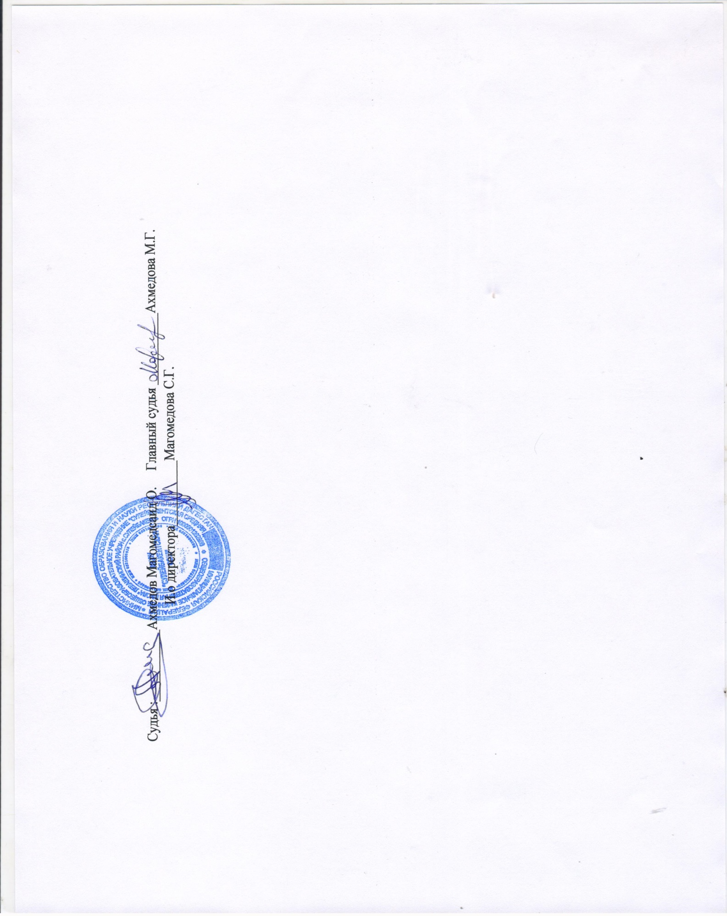
Судья :___________Ахмедов Магомедсаид О. Главный судья ___________Ахмедова М.Г. И.о директора__________Магомедова С.Г.

